Sheet1
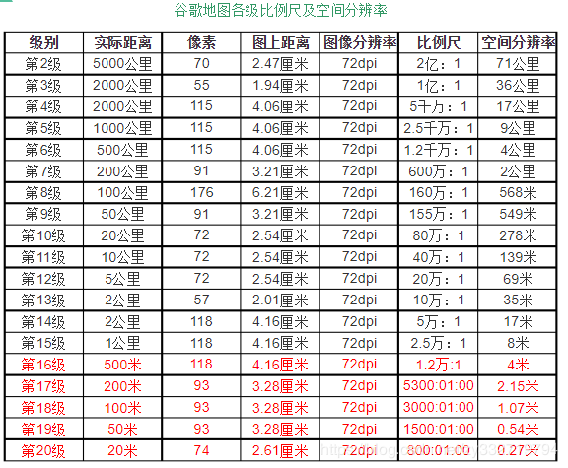
中国分20块 |  |  | 颜色解释：红色代表圆满完成 |  |  |  |  |  |  | 中国分四块 |  | （修整过程记录表）
 |  |  |  |  |  |  |  |  |  |  | 第一次 |  | 第二次 |  | 第三次 |  | 第四次
区块索引 | 错误数量 | 是否已下载 | 层级 | 影像来源 | 切片格式 | 图片格式 | 完成度 | 备注 |  | 区块索引 | 目前区块数量 | 百分比 | 目前区块数量 | 百分比 | 目前区块数量 | 百分比 | 目前区块数量 | 百分比
1 | * | 1 | 10/11/12/13/14 | 谷歌/bing/…… | 4326/3857 | png/jpg/jpeg | 0/1/2 （分别是未下载/进行中/已完成） |  |  | 1
2 |  |  |  |  |  |  |  |  |  | 2 | 1070976 | 0.63281792871
3 |  | 3 |  |  |  |  |  |  |  | 3
4 | 8 | 4 | 10/11/12/13/14 | 谷歌影像 | 3857 | png | 1还在卢鹏电脑 |  |  | 4
5
6 |  | 6 |  | cn
7 |  | 7
8 |  | 8
9 |  | 9
10 | 5（11~14级总共352930张） | 10 | 10/11/12/13/14 | 谷歌影像 | 3857 | png | 2（有空的话，再去找那空的5张瓦片）
11 | 0 | 11 | 10/11/12/13/14 | 谷歌卫星。Cn域名，但是去掉参数“gl=cn” | 3857 | png | 1(正在压缩) |  |  | 中国第2_4区块瓦片状况
12 |  | 12
13 |  | 13 |  |  |  |  |  |  |  | 层级 | 目前区块数量 | 百分比 | 缺失数量 | 缺失百分比
14 |  | 14 |  |  |  |  |  |  |  | 10 | 5104 | 1
15 |  |  |  |  |  |  |  |  |  | 11 | 19950 | 1
16 |  |  |  |  |  |  |  |  |  | 12 | 65878 | 0.82790428794 | 13694 | 0.17209571206
17 |  |  |  |  |  |  |  |  |  | 13 | 235296 | 0.74031563845 | 82536 | 0.25968436155
18 |  |  |  |  |  |  |  |  |  | 14 | 744748 | 0.58644622476 | 525186 | 0.41355377524
19
20 |  | 20 |  | cn |  |  | 1

浙江
层级 | 下载失败数量 | 瓦片数量
15 | 35617（重新打开任务 后显示错了8张，但需验证。） | 94万
16
17
18

中国分20块区块数量参考

区块索引 | 行 |  | 10级下正确区块数 | 11级下正确区块数 | 12级下正确区块数 | 13级下正确区块数 | 14级下正确区块数 | 10至14级一共瓦片数
1 | 1 |  | 1008 | 3905 | 15510 | 61320 | 244404 | 326147
2
3
4
5
6 | 2 |  | 1116 | 4260 | 16779 | 66640 | 264492 | 353287
7
8
9
10
11 | 3 |  | 1224 | 4757 | 18753 | 74200 | 295740 | 394674
12
13
14
15
16 | 4 |  | 1440 | 5609 | 21996 | 86800 | 345402 | 461247
17
18
19
20

中国分4块

区块索引 | 目前瓦片数量 | 完整瓦片数量
1
2
3
4

 |  |  |  | 中国领土四等分切片数量表

 | 切片数量 | 层级 | 10 | 11 | 12 | 13 | 14 | 求和
 | 区域索引
 | 1 |  | 5104 | 19950 | 79800 | 318288 | 1269934 | 1693076
 | 2 |  | 5104 | 19950 | 79572 | 317832 | 1269934 | 1692392
 | 3 |  | 6424 | 25375 | 100800 | 400652 | 1600312 | 2133563
 | 4 |  | 6424 | 25375 | 100512 | 400078 | 1600312 | 2132701
 |  |  |  |  |  |  |  | 7651732 | 765万

 |  | 项目需求各省面积表（万平方公里）

 | 省份 | 浙江 | 福建 | 台湾 | 甘肃 | 宁夏
 | 行政面积 | 10.41 | 12.4 | 3.62 | 45.37 | 6.64
 | 矩形包围框（Bbox）面积 | 28.1813 | 32.8833 | 41.5291 （主岛bbox 9.0926） | 255.0045 | 21.7933

 |  |  | 浙江切片数量表

 | 层级 | 15 | 16 | 17 | 18 | 求和
 | 切片数量 | 189056 | 754485 | 3017940 | 12064809 | 16026290 | 1602万
 | 空间分辨率（m/pixel） | 3.8 | 1.9 | 0.95 | 0.475

 |  |  | 福建切片数量表

 | 层级 | 15 | 16 | 17 | 18 | 求和
 | 切片数量 | 220675 | 880821 | 3521346 | 14078116 | 18700958 | 1870万

 |  |  | 台湾切片数量表

 | 层级 | 15 | 16 | 17 | 18 | 求和
 | 切片数量 | 61359 | 244758 | 974880 | 3895373 | 5176370 | 517万

 |  |  | 甘肃切片数量表

 | 层级 | 15 | 16 | 17 | 18 | 求和
 | 切片数量 | 1707275 | 6823845 | 27290682 | 109141715 | 144963517 | 1亿4496万

 |  |  | 宁夏切片数量表

 | 层级 | 15 | 16 | 17 | 18 | 求和
 | 切片数量 | 146608 | 584250 | 2333871 | 9331686 | 12396415 | 1239万

 |  |  |  |  |  | 197263550 | 1亿9726万

